Hoja4
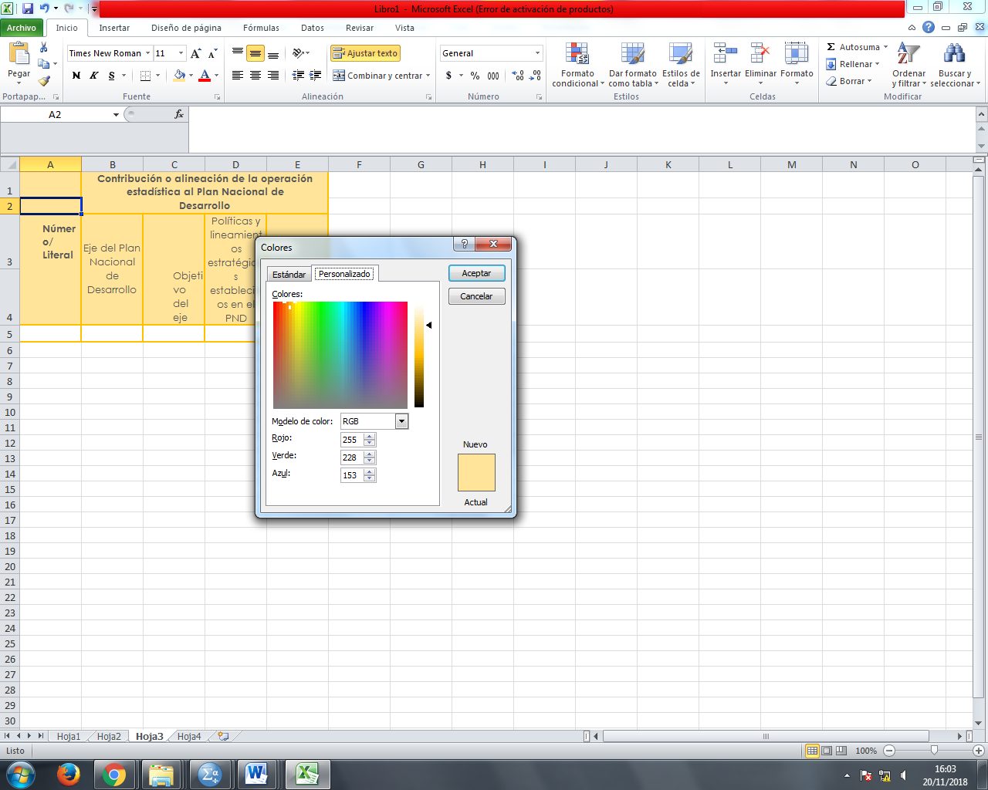
INSTIT | USUARIO |  | CORREO ELECTRÓNICO | teléfonos
AME | Cecilia Pozo, Rodrigo Pareja | Residuos Sólidos | cecilia.pozo@ame.gob.ec rodrigo.pareja@ame.gob.ec | 246-7994
MAE | Santiago Martínez, Luis Vallejo | Gestión de Residuos Sólidos | santiago.martinez@ambiente.gob.ec luis.vallejo@ambiente.gob.ec | 398-7600 Ext 1315
GAD | Técnicos | Gestión de Residuos Sólidos
MUNICIPALES

Hoja5
Estadística desíntesis a la que contribuye | Indicador de interés nacional | Indicadores de los Objetivos de Desarrollo Sostenible
 |  | Objetiva | Meta | Indicador

Indicadores de los Objetivos de Desarrollo Sostenible
Objetivo
Meta
Indicador
 |  |  |  |  | c)

